Sheet1
深圳市亚力盛电子股份有限公司 |  |  |  | 测试作业指导

客户 | HONDA | 产品型号 | 3BS | 制程类别 | 功能测试 |  | 文件编号 |  | 产能（PCS/H)
本页版次 | A0 | 页码 |  | 标准工时 |  |  | 工序名称 | 测试工位 | 作业人数 | 1
操作内容说明 |  |  |  | 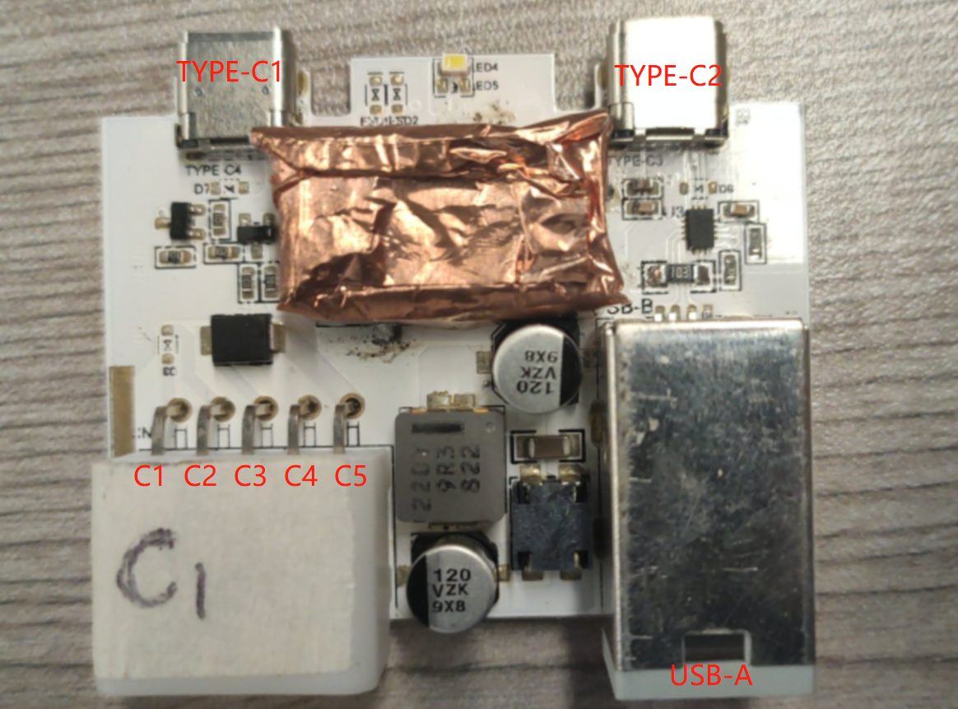 图片说明
测试工具
序号 | 描述 |  | 备注
1 | 可调电源
2 | 电阻负载 1.6R 100W *2
3 | 万用表(电压表)
测试步骤
步骤 | 操作流程 |  | 结果
1 | C3 C5 供13.2V |  | 电源无短路保护
2 | C3 C4 接13.2V正 C5接负，TYPE-C1 和 TYPE-C2 同时插入电阻负载，电压表输出5V |  | 4.75V-5.25V
3 | 调节C3,C4电压 为6V 和18V 观测 电压表输出5V是否正常 |  | 4.75V-5.25V
4 | C4电压 为0 电压表输出 是否为0 |  | 0V
5 | C2 接13.2V正 C1接负，观测LED灯是否亮 |  | 正常点亮
6 | C2 接0V正 C1接负，观测LED灯是否亮 |  | 正常关闭
7 | C3 C4 接13.2V正 C5接负，TYPE-C2 接手机，USB-A 接电脑，电脑端正常识别手机 |  | 正常识别手机 并显示充电
测试完成

制作 |  |  | 审核 |  |  | 批准 |  |  | 生效日期

